Noi dung email
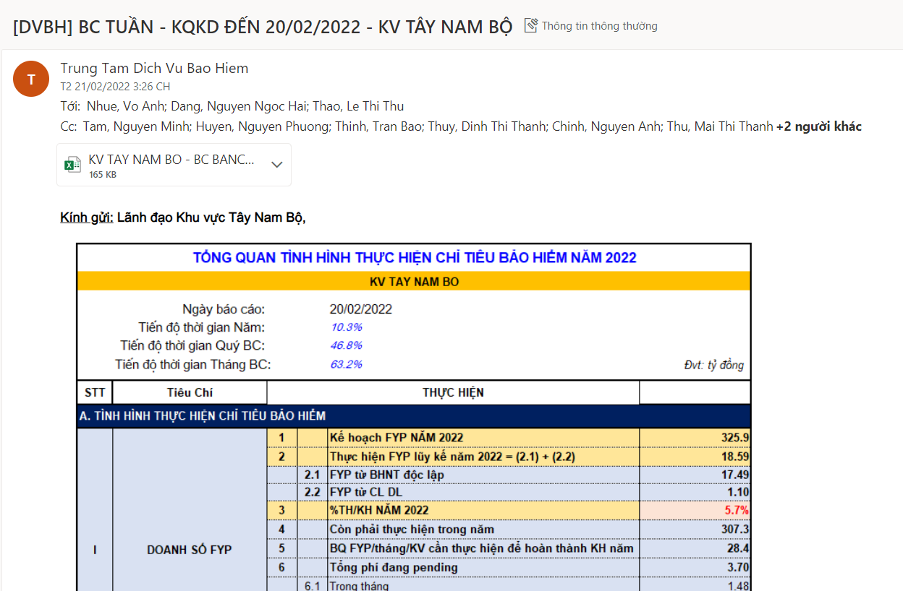
Nội dung email lấy hình chụp từ sheet Tổng quan của BC, và đính kèm file excel nội dung BC
Tiêu đề: | [DVBH] BC TUẦN - KQKD ĐẾN dd/mm/yyyy - KV ….(Đối với dd/mm/yyyy là ngày cuối của tháng thì sửa tên thành BC THÁNG…)
To list: | Ban lãnh đạo KV (GĐ, Phó GĐ Khu vực, Trưởng VPKV)
CC list: | Ban lãnh đạo Khối CN, Quản lý TT.DVBH, Trưởng nhóm của P.PTKDBH, HTKDBH@sacombank.com

TỔNG QUAN
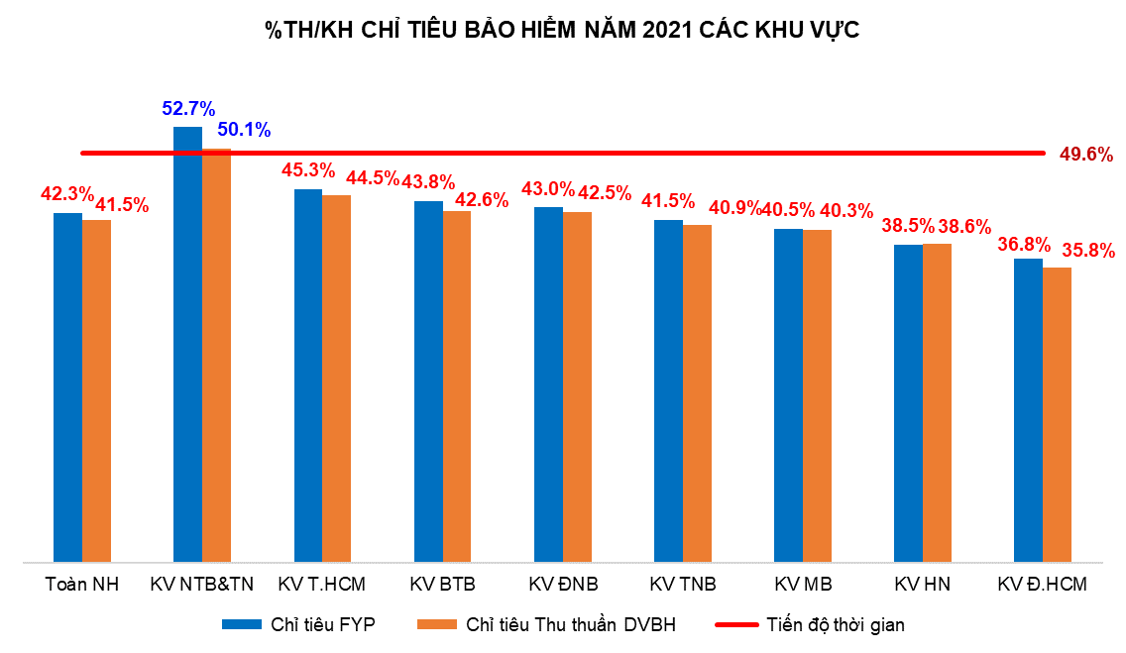
TỔNG QUAN TÌNH HÌNH THỰC HIỆN CHỈ TIÊU BẢO HIỂM NĂM … |  |  |  |  |  |  |  |  | Mô tả:
KV …
 | Ngày báo cáo: |  | dd/mm/yyyy
 | Tiến độ thời gian Năm: |  | …%
 | Tiến độ thời gian Quý BC: |  | …%
 | Tiến độ thời gian Tháng BC: |  | …% |  | Đvt: tỷ đồng

STT | Tiêu Chí | THỰC HIỆN
A. TÌNH HÌNH THỰC HIỆN CHỈ TIÊU BẢO HIỂM |  |  |  |  |  |  | Định nghĩa
I | DOANH SỐ FYP | 1 |  | Kế hoạch FYP NĂM |  |  | IP: Phí bảo hiểm nộp lần đầu (100%TP + 10%EP) |  | Sum cột 1 trong sheet FYP
 |  | 2 |  | Thực hiện FYP = (2.1) + (2.2) |  |  | FYP: Phí bảo hiểm năm 1 (100%TP + 10%EP)
 |  |  | 2.1 | FYP từ BHNT độc lập |  |  | RFYP: Phí bảo hiểm tái tục năm 1 |  | Cột 5 trong sheet FYP
 |  |  | 2.2 | FYP từ CL DL |  |  |  |  | Cột 6 trong sheet FYP
 |  | 3 |  | %TH/KH NĂM |  | (*) |  |  | Cột 21 trong sheet FYP
 |  | 4 |  | %TH/KH QUÝ BC |  |  |  |  | Cột 16 trong sheet FYP
 |  | 5 |  | %TH/KH THÁNG BC |  |  |  |  | Cột 8 trong sheet FYP
 |  | 6 |  | Còn phải thực hiện trong năm |  |  |  |  | 6=1-2
 |  | 7 |  | Tổng phí đang pending |  |  |  |  | Cột 9 trong sheet FYP
 |  |  | 7.1 | Trong tháng |  |  |  |  | Cột 10 trong sheet FYP
 |  |  | 7.2 | Các tháng trước chuyển sang |  |  |  |  | Đếm cột 23 có tình trạng "Chậm tiến độ"
 |  | 8 |  | Số lượng ĐGD chậm tiến độ năm |  |  |  |  | Đếm cột 2 có số liệu 0
 |  | 9 |  | Số lượng ĐGD chưa phát sinh HĐBH mới trong tháng BC |  |  |  |  | Dòng 8/ chia tổng SL ĐGD của KV
 |  |  |  | Tỷ lệ ĐGD chưa phát sinh HĐBH mới trong tháng BC
II | THU THUẦN TỪ DVBH | 1 |  | Kế hoạch Thu thuần DVBH |  |  |  |  | Cột 1 trong sheet Thu thuần DVBH
 |  | 2 |  | Thực hiện Thu thuần DVBH |  |  |  |  | Cột 7 trong sheet Thu thuần DVBH
 |  | 3 |  | %TH/KH NĂM |  | (**) |  |  | Cột 18 trong sheet Thu thuần DVBH
 |  | 4 |  | %TH/KH QUÝ BC |  |  |  |  | Cột 13 trong sheet Thu thuần DVBH
 |  | 5 |  | %TH/KH THÁNG BC |  |  |  |  | Cột 8 trong sheet Thu thuần DVBH
 |  | 6 |  | Còn phải thực hiện trong năm |  |  |  |  | 6 = 1-2

B. PHÂN TÍCH CÁC CHỈ SỐ KHÁC
1 | Số lượng HĐBH mới phát hành trong tháng |  |  |  |  |  |  |  | Đếm SL HĐBH có tình trạng "Mới" và có ngày phát hành trong tháng
 | Số lượng HĐBH lũy kế trong năm |  |  |  |  |  |  |  | Đếm SL HĐBH có ngày phát hành trong năm, trừ tình trạng Hủy
2 | Độ lớn HĐBH theo AFYP (triệu đồng) |  |  |  |  |  |  |  | Lấy từ BC case size
3 | Bình quân FYP/tháng/Khu vực |  |  |  |  |  |  |  | Dòng 2 của Doanh số FYP/chia số tháng
4 | Bình quân FYP/tháng/ĐGD

C. BIỂU ĐỒ
 |  |  |  |  |  |  |  |  | Vẽ biểu đồ line dựa trên số liệu FYP nhân thọ độc lập (cột 5) theo ngày phát sinh phí, của tháng này và tháng trước

 |  |  |  |  |  |  |  | Vẽ biểu đồ line là tiến độ thời gian năm, biểu đồ cột là %TH/KH năm (* và **) của Doanh số FYP và Thu DVBH 8 khu vực

